2.Pivot VC
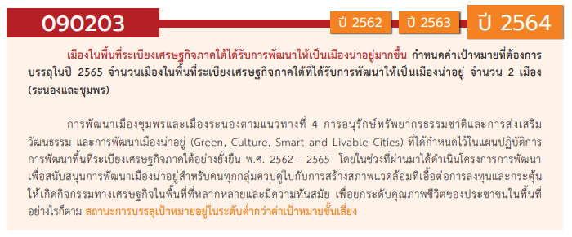

องค์ประกอบ / ปัจจัย | ปีงบประมาณ
 | 2563 | Grand Total
090203V03 | 1 | 1
090203F0301 | 1 | 1
090203F0302
090203F0303
090203V05 | 1 | 1
090203F0505 | 1 | 1
090203F0501
090203F0502
090203F0503
090203F0504
090203V01
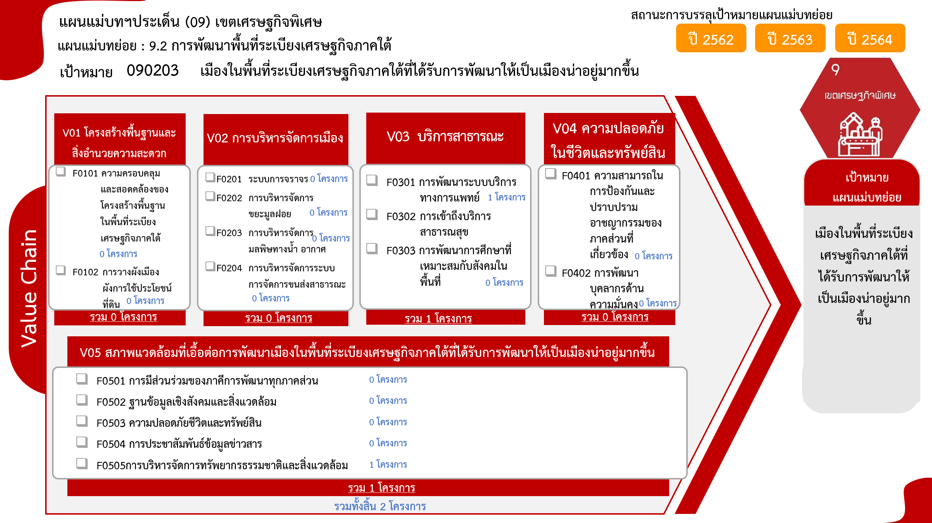
090203F0101
090203F0102
090203V02
090203F0201
090203F0202
090203F0203
090203F0204
090203V04
090203F0401
090203F0402
Grand Total | 2 | 2

4.รวม
กรุณา Log in เข้าระบบ eMENSCR ก่อนดำเนินการ Click ที่ link โครงการนั้น ๆ
หมายเหตุ : หากไม่ Login จะไม่สามารถดูรายละเอียดโครงการได้
โครงการที่ปรากฎเป็นโครงการที่ผ่านการอนุมัติจากผู้บริหาร (M7) ของหน่วยงานเท่านั้น (ข้อมูล ณ เดือนมีนาคม 2565)
โครงการภายใต้เป้าหมายแผนแม่บทย่อย: 090203 เมืองในพื้นที่ระเบียงเศรษฐกิจภาคใต้ที่ได้รับการพัฒนาให้เป็นเมืองน่าอยู่มากขึ้น

ชื่อโครงการ / การดำเนินงาน | ยุทธศาสตร์ชาติที่เกี่ยวข้องโดยตรง (ข้อความ) | ปีงบประมาณ | วันที่เริ่มต้นโครงการ | วันที่สิ้นสุดโครงการ | หน่วยงานระดับกองหรือเทียบเท่า | หน่วยงานระดับกรมหรือเทียบเท่า | หน่วยงานระดับกระทรวงหรือเทียบเท่า | ประเภทโครงการ | องค์ประกอบ | ปัจจัย
โครงการพัฒนาระบบบริการสุขภาพหน่วยบริการในเขตพื้นที่เกาะสำหรับการท่องเที่ยว | ด้านการสร้างความสามารถในการแข่งขัน | 2563 | ตุลาคม 2562 | กันยายน 2563 | กองบริหารการสาธารณสุข | สำนักงานปลัดกระทรวงสาธารณสุข | กระทรวงสาธารณสุข |  | 090203V03 | 090203F0301
โครงการป้องกันและแก้ไขปัญหาความเสื่อมโทรมของทรัพยากรธรรมชาติและสิ่งแวดล้อม | ด้านการสร้างความสามารถในการแข่งขัน | 2563 | มกราคม 2563 | กันยายน 2563 | ฝ่ายอำนวยการสำนักงาน | สำนักงานส่งเสริมเศรษฐกิจดิจิทัล | กระทรวงดิจิทัลเพื่อเศรษฐกิจและสังคม |  | 090203V05 | 090203F0505
 |  |  |  |  |  |  |  |  | 090203V01 | 090203F0101
 |  |  |  |  |  |  |  |  | 090203V01 | 090203F0102
 |  |  |  |  |  |  |  |  | 090203V02 | 090203F0201
 |  |  |  |  |  |  |  |  | 090203V02 | 090203F0202
 |  |  |  |  |  |  |  |  | 090203V02 | 090203F0203
 |  |  |  |  |  |  |  |  | 090203V02 | 090203F0204
 |  |  |  |  |  |  |  |  | 090203V03 | 090203F0302
 |  |  |  |  |  |  |  |  | 090203V03 | 090203F0303
 |  |  |  |  |  |  |  |  | 090203V04 | 090203F0401
 |  |  |  |  |  |  |  |  | 090203V04 | 090203F0402
 |  |  |  |  |  |  |  |  | 090203V05 | 090203F0501
 |  |  |  |  |  |  |  |  | 090203V05 | 090203F0502
 |  |  |  |  |  |  |  |  | 090203V05 | 090203F0503
 |  |  |  |  |  |  |  |  | 090203V05 | 090203F0504

